微生信示例230

sample | Col1 | Col2 | Col3 | 微生信，您身边的数据分析，可视化专家
Row1 | 9 | 13 | 5 | https://www.bioinformatics.com.cn/plot_basic_sankey_plot_229
Row2 | 4 | 11 | 6
Row3 | 7 | 3 | 0 | 输出示例图
Row4 | 1 | 8 | 10
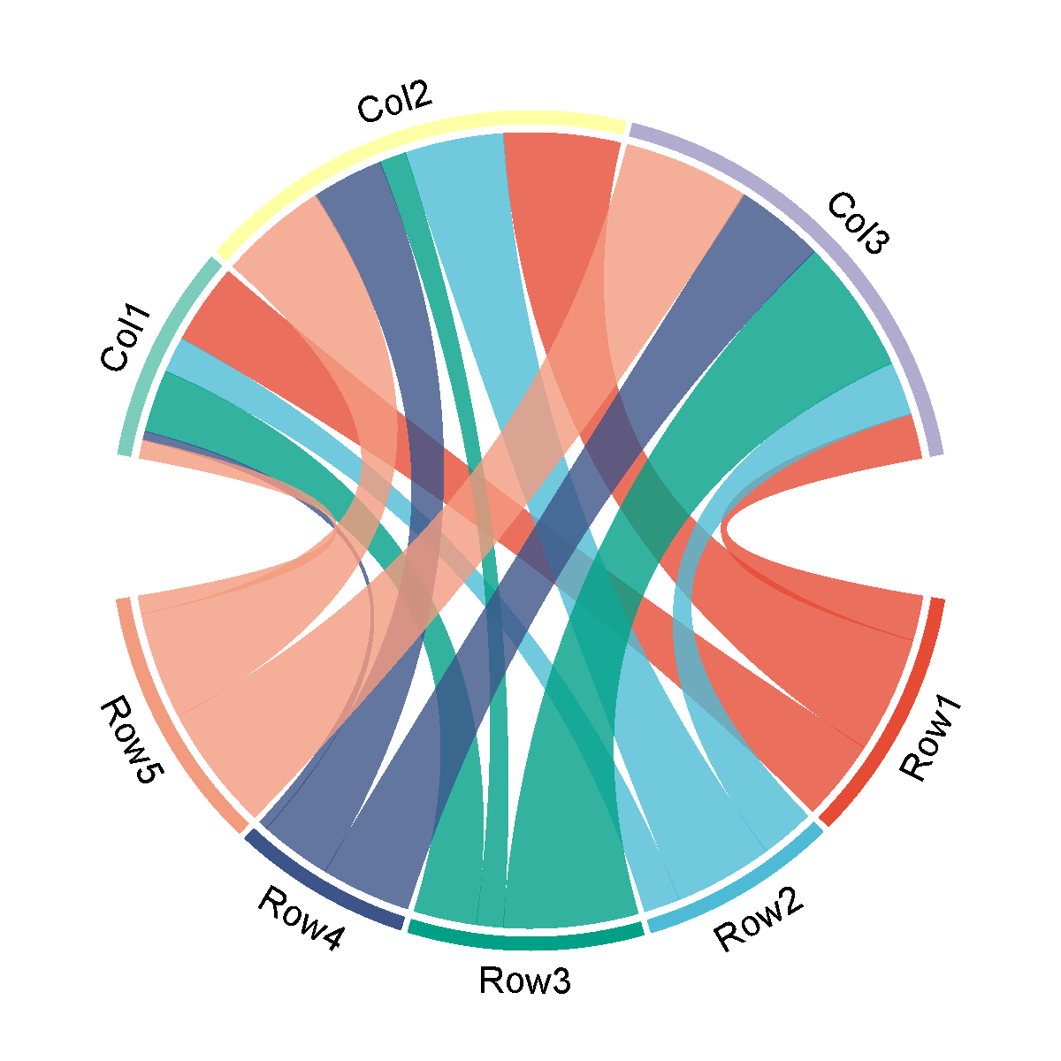
Row5 | 2 | 12 | 14

 |  |  |  | 注意：

 |  |  |  | 使用问题，或数据分析合作意向
 |  |  |  | 请微信扫码联系我们

